TUTORIAL
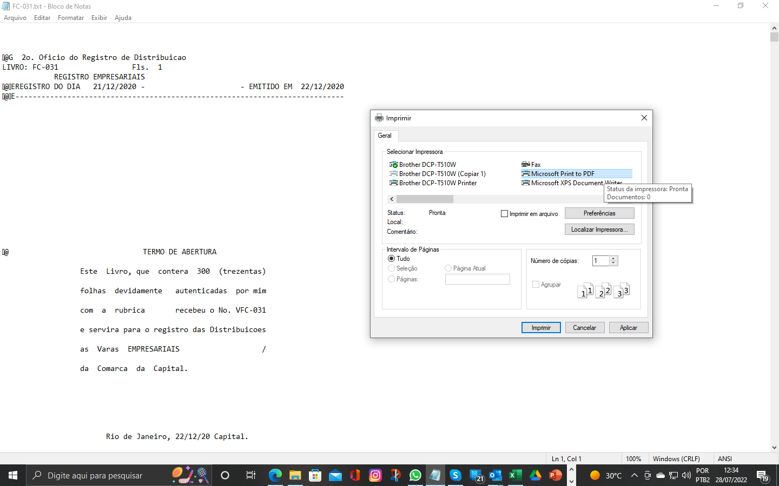
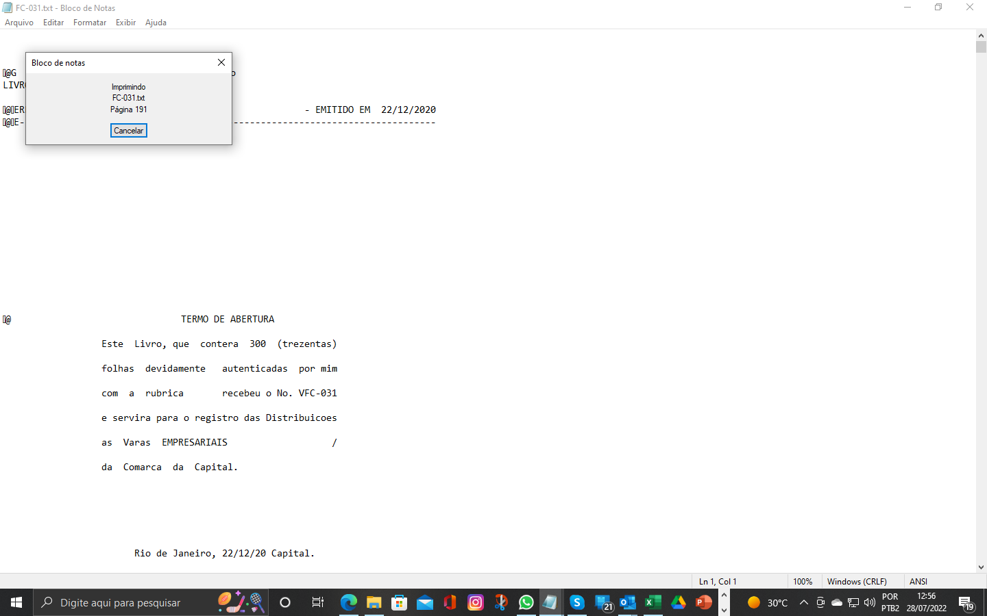
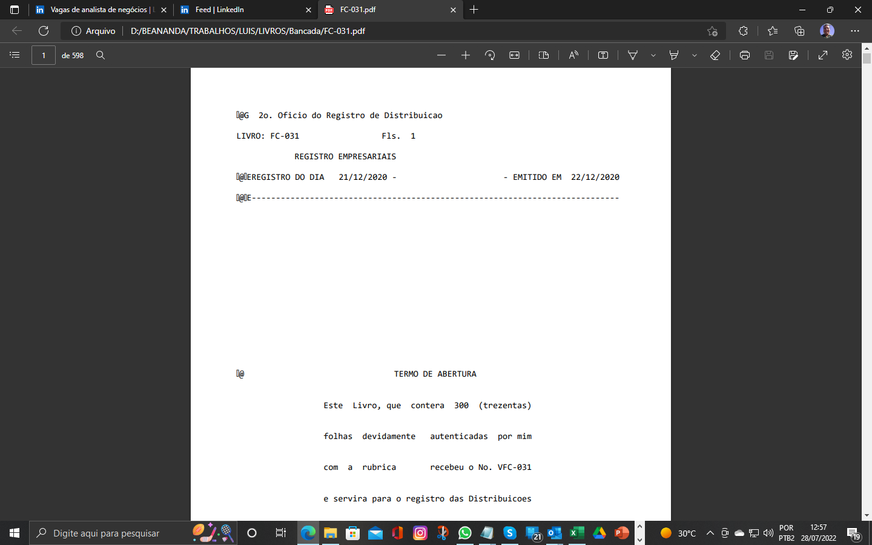
OBJETIVO

Criar um arquivo matriz contento todas as folhas dos livros que estão particionados em vários arquivos em formato texto fornecido pelo cliente e posteriormente imprimir esse arquivo matriz em formato PDF.

1 - PASSO (SETUP)
Clique na ABA SETUP e informar as pastas onde os arquivos enviado pelo cliente estão e a Pasta onde os arquivos matrizes serão crIados

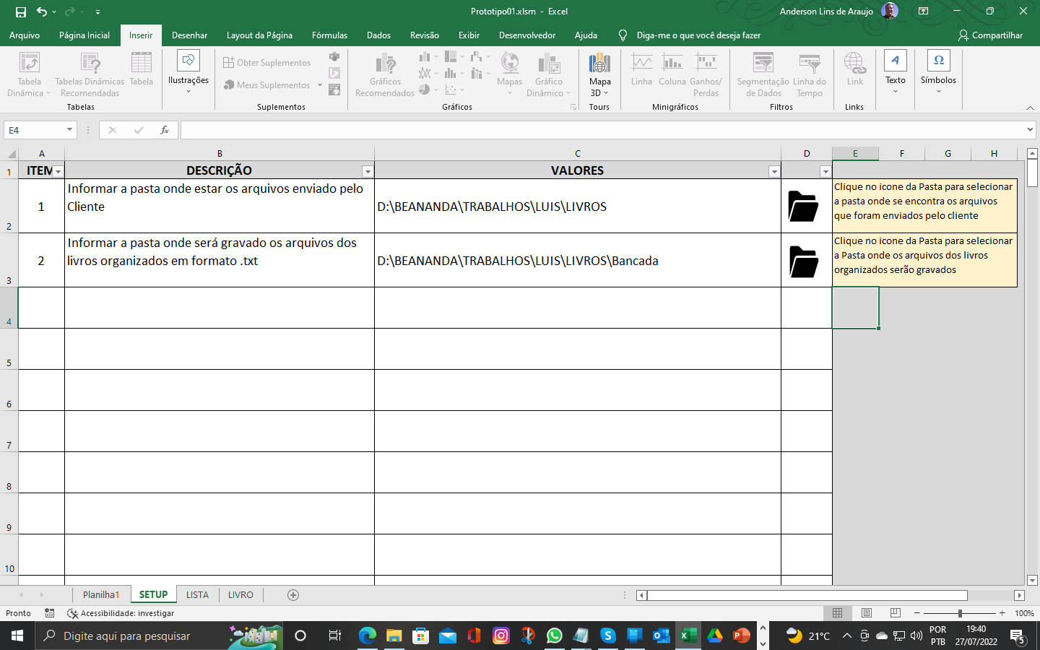

2 - PASSO (LISTA)
Clique na ABA LISTA, nesta ABA o programa irá montar um indice contendo a relação dos arquivos lidos em ordem crescente por livro e número de folha. As informações de código do livro e do número da folha serão retirados do cabeçalho do arquivo, levando em consideração os requisitos 1 e 2, a odenação das folhas irá seguir a ordenação interna dos arquivos enviado pelo cliente. Clique no botão "Atualizar índice de Livros" e a rotina será iniciada. Requisito(1) - As informações do Código do Livro e do número da folha são retirados do cabeçalho dos arquivos na linha 2; Requisito(2) - As informações das Data de Inicio e Fim dos livros tanbém são retirados do cabeçalho dos arquivos na linha 4;

Exemplo do padrão de cabeçalho do arquivo enviado pelo cliente "@G 2o. Oficio do Registro de Distribuicao LIVRO: FC-031 Fls. 1 REGISTRO EMPRESARIAIS @EREGISTRO DO DIA 21/12/2020 - - EMITIDO EM 22/12/2020 @E---------------------------------------------------------------------------- "

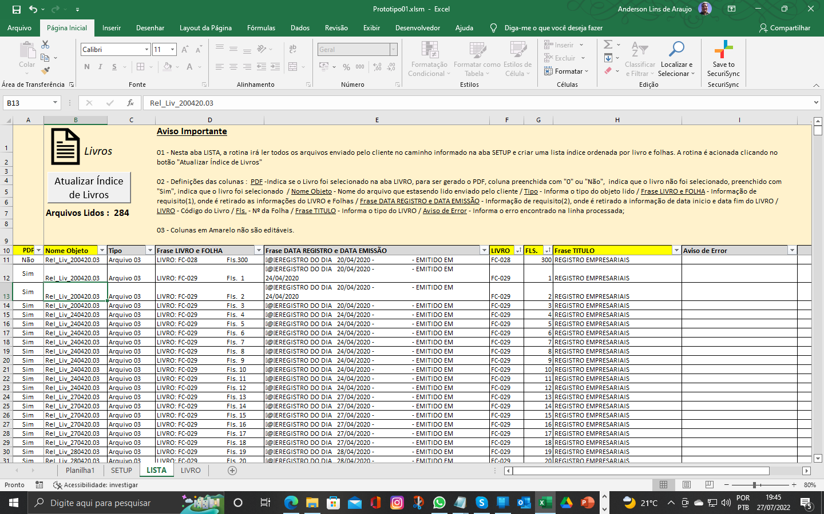

3 - PASSO (LIVRO)
Após a rotina montar a lista indince sem erros, clique na ABA LIVRO, nesta ABA estão a relação dos Livros e seus totais de folhas. Selecione na coluna "Criar Matrix para PDF ? (Sim/Não)", os livros que terão os arquivos Matriz criado e clique no botão "Criar Matrix para PDF". Aguarde o término do processo onde será mostrado uma janela de aviso com a informação que o processo foi finalizado com sucesso !

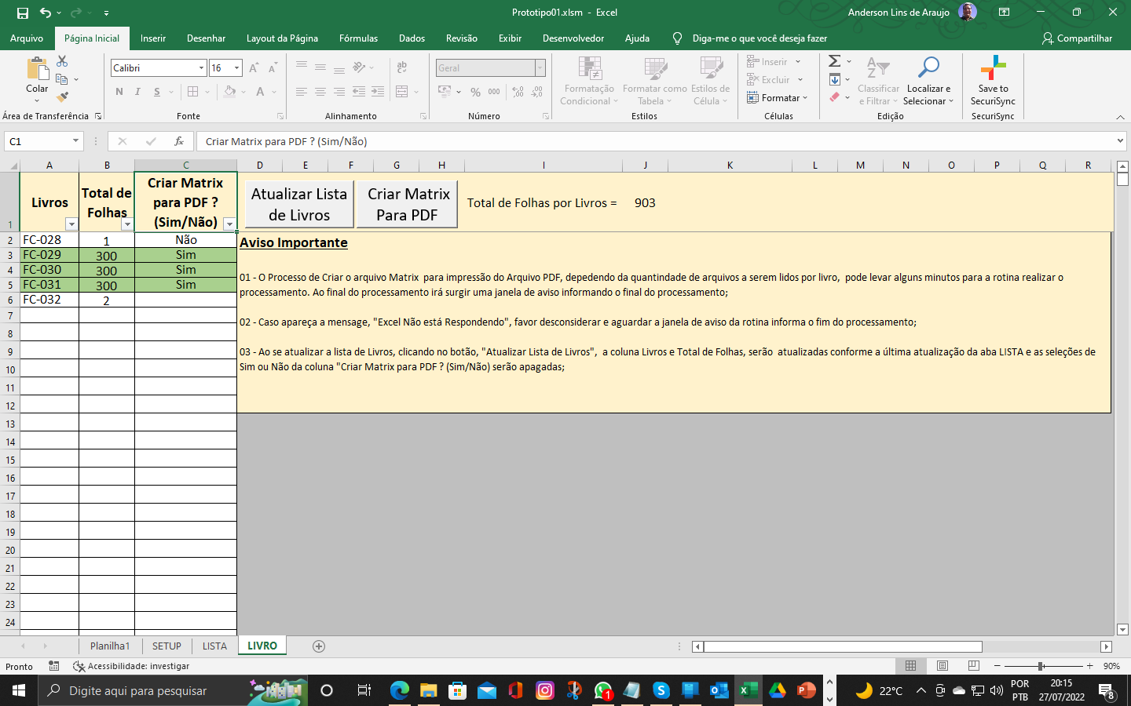

4 - PASSO (IMPRIMIR PDF)
Usando o Windowns Explore navegue até a pasta onde foi informado na ABA SETUP que os arquivos Matrizes deverão ser criados e você irá ver os arquivos matrizes com o seguinte padrão de nome <Livro>.txt. Esse arquivo Matriz contém todas as folhas em ordem do livro em questão. Abra o arquivo usando o aplicativo que melhor for ao seu dominio e usando esse aplcativo imprima o mesmo selecionando a impressora PDF

MAP_MACROS
1 - Aba SETUP
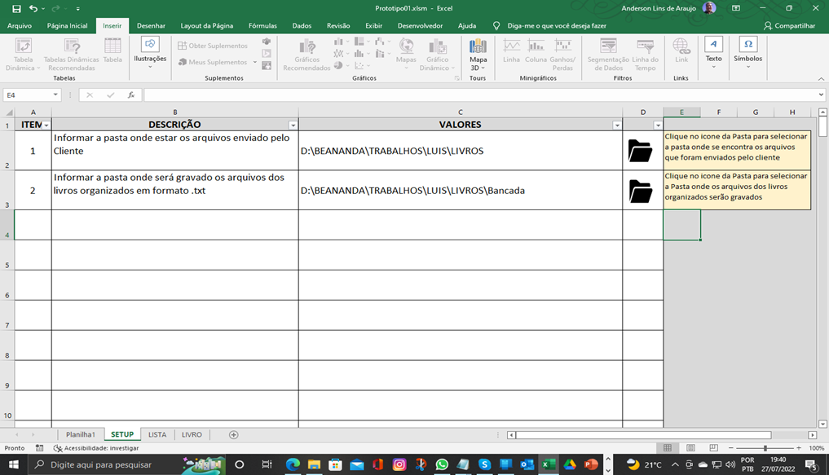
Selecionar_Pasta_Livro
Selecionar_Pasta_Cliente

2 - Aba LISTA

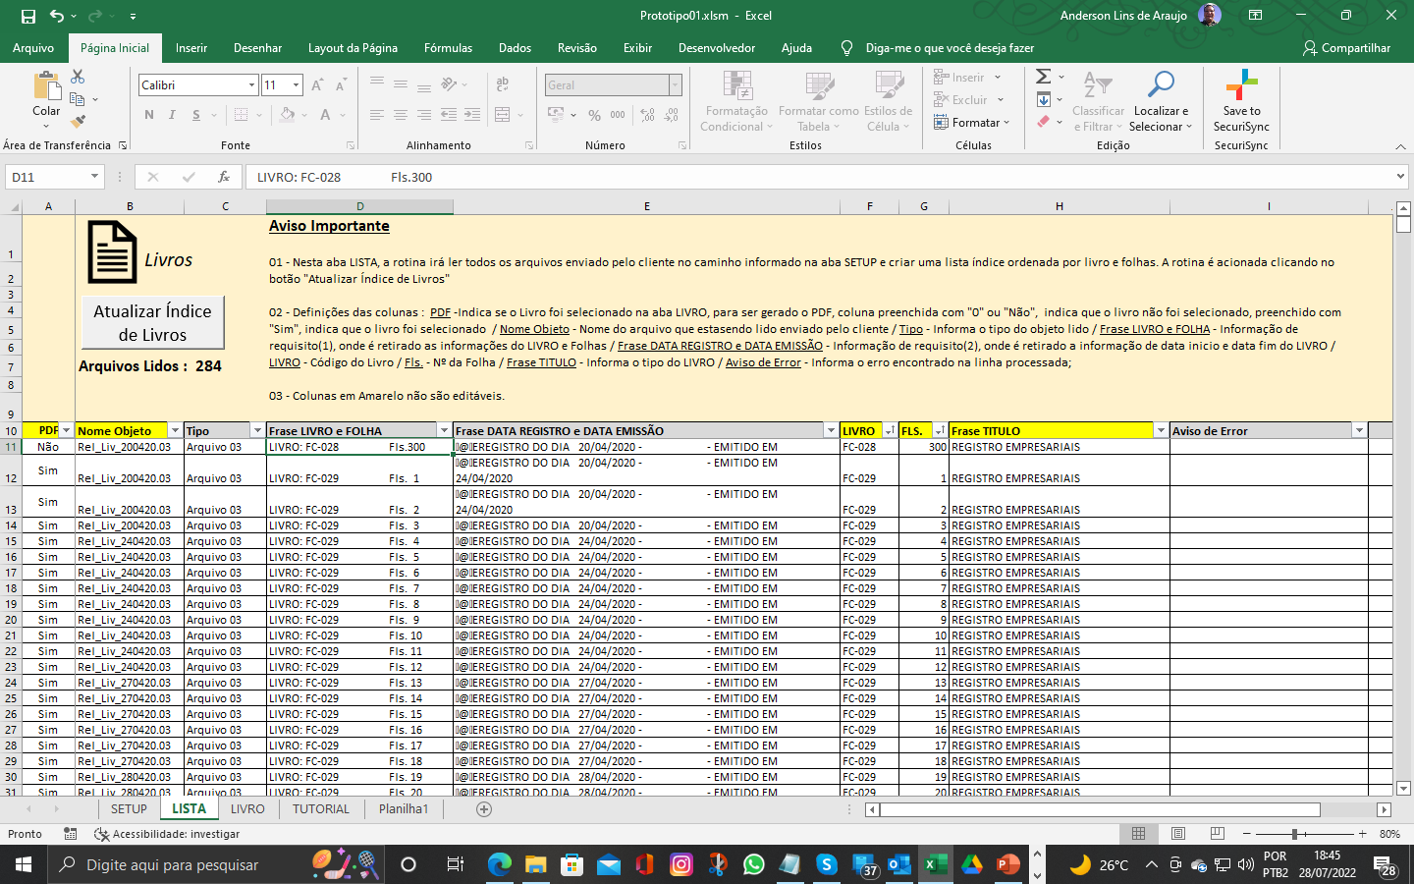
listar_arquivos_e_pastas

3 - Aba LIVROS

Listar_Livros
Criar_Matrix_Para_PDF

